АП+Прайс
 |  | АДРЕСНАЯ ПРОГРАММА И ПРАЙС

 |  | АПРЕЛЕВКА

РАЙОН
 | Количество стендов | Микрорайон | Дата начала РК (период 1мес) | Кол-во стендов | Стоимость А5 200 руб стенд | Стоимость А4 300 руб стенд | Стоимость А3 550 руб стенд | Рекламный носитель
АПРЕЛЕВКА |  | Апрелевка-Селятино-Калининец | с 8 числа | 55 | 11,000.00 | 16,500.00 | 30,250.00 | Закрытый стенд в лифте
Апрелевка-Селятино-Калининец | 55
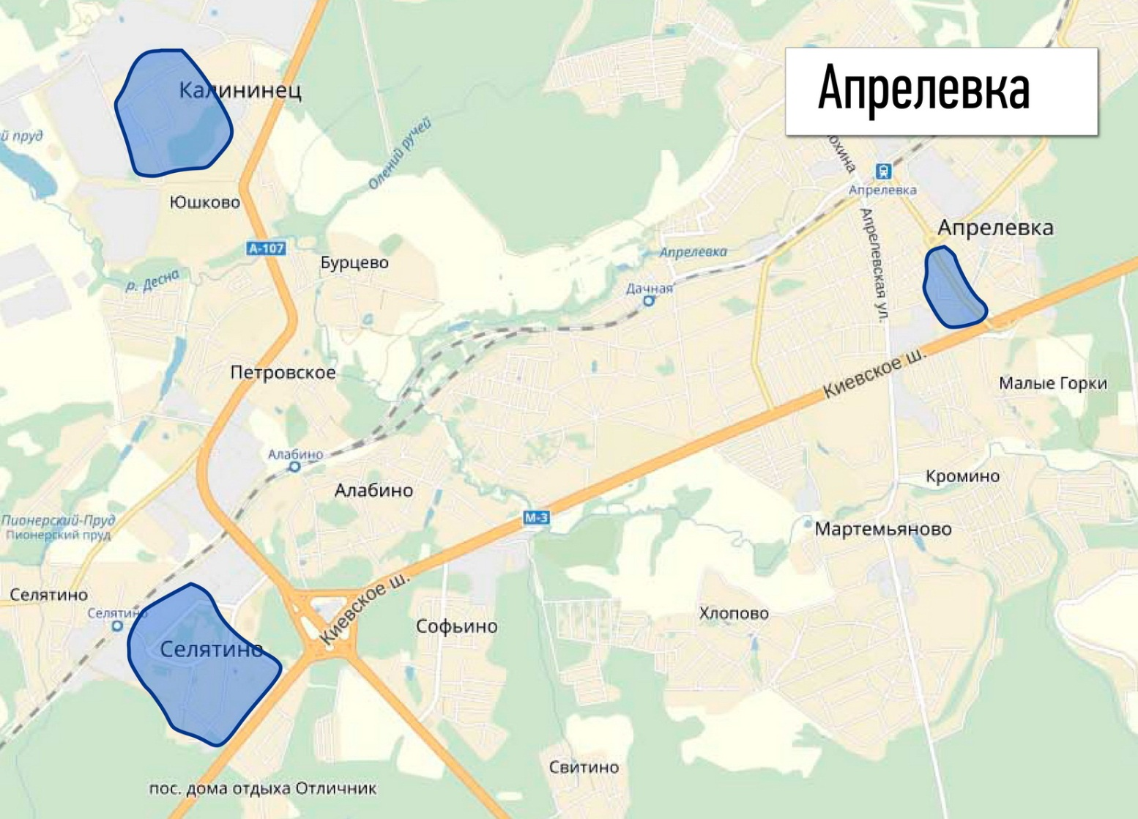
Апрелевка, Горького 34 | 5 |  |  |  |  |  | ИНТЕРАКТИВНАЯ КАРТА
Апрелевка, Горького 5 | 1
Апрелевка, Горького 6 | 2
Апрелевка, Горького 8 | 4
Апрелевка, Горького 9 | 1
п. Калининец 250 | 1
п. Калининец 251 | 1
п. Калининец 252 | 1
п. Калининец 255 | 4
п. Калининец 256 | 3
п. Калининец 257 | 2
п. Калининец 258 | 2
п. Калининец 259 | 3
п. Калининец 261 | 3
п. Калининец 265 | 4
п. Калининец 266 | 2
п. Калининец 267 | 2
п. Селятино 117 | 1
п. Селятино 118 | 1
п. Селятино 118А | 1
п. Селятино 45 | 3
п. Селятино 46 | 2
п. Селятино 47 | 2
п. Селятино 53 | 2
п. Селятино 56 | 2
Общий итог | 55

